Лист 1
Прайс-лист
МИР ПРЯЖИ

В валюте: руб. (курс 1).
Цены указаны на 07.08.2020

№ | Номенклатура/ Характеристика номенклатуры | Описание | Изображение | Артикул | Цена | Ед. | Остаток | Ссылка на сайт
 | 4CV | Набор для вышивания "4CV" | 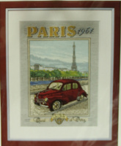 | 6440.0045 | 343.04 |  |  | Изображение
 | 4CV |  |  |  | 343.04 | шт | 7 | Изображение
 | Bouddha (Будда) | Набор для вышивания "Bouddha" |  | 6435.0004 | 345.86 |  |  | Изображение
 | Bouddha (Будда) |  |  |  | 345.86 | шт | 11 | Изображение
 | Champignons (Грибы) | Набор для вышивания "Chamignons" | 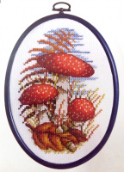 | 6422.0033 | 242.31 |  |  | Изображение
 | Champignons (Грибы) |  |  |  | 242.31 | шт | 3 | Изображение
 | Coquelicots (Маки) | Набор для вышивания "Coguelicot" | 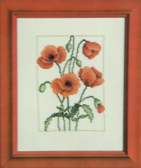 | 6436.0050 | 229.99 |  |  | Изображение
 | Coquelicots (Маки) |  |  |  | 229.99 | шт | 12 | Изображение
 | Dauphins | Набор для вышивания "Dauphins" |  | 6418.0001 | 268.38 |  |  | Изображение
 | Dauphins |  |  |  | 268.38 | шт | 14 | Изображение
 | Ecureuils (Белки) | Набор для вышивания " Fraises" | 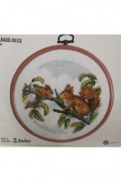 | 6420.0032 | 245.13 |  |  | Изображение
 | Ecureuils (Белки) |  |  |  | 245.13 | шт | 6 | Изображение
 | Fraises (Земляника) | Набор для вышивания " Fraises" | 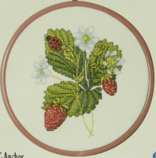 | 6420.0031 | 245.13 |  |  | Изображение
 | Fraises (Земляника) |  |  |  | 245.13 | шт | 5 | Изображение
 | Indienne (Индианка) | Набор для вышивания "Indienne" |  | 6418.0004 | 268.38 |  |  | Изображение
 | Indienne (Индианка) |  |  |  | 268.38 | шт | 8 | Изображение
 | Japonaise (Японка) | Набор для вышивания "Japonaise" |  | 6418.0003 | 268.38 |  |  | Изображение
 | Japonaise (Японка) |  |  |  | 268.38 | шт | 7 | Изображение
 | Jeune Fille Massai (Девочка Масаи) | Набор для вышивания "Jeune Fille Massai" |  | 9880.6437.0030 | 363.00 |  |  | Изображение
 | Jeune Fille Massai (Девочка Масаи) |  |  |  | 363.00 | шт | 15 | Изображение
 | Jeux de Tedin (Игры Теди) | Набор для вышивания "Jeux de Tedin" | 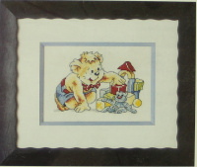 | 6430.0076 | 174.69 |  |  | Изображение
 | Jeux de Tedin (Игры Теди) |  |  |  | 174.69 | шт | 7 | Изображение
 | Les petit maries (Маленькие молодожены) | Набор для вышивания "Les petit maries" |  | 6437.0031 | 281.41 |  |  | Изображение
 | Les petit maries (Маленькие молодожены) |  |  |  | 281.41 | шт | 10 | Изображение
 | Les Tigres (Тигры) | Набор для вышивания "Les Tigres" |  | 6422.0035 | 242.31 |  |  | Изображение
 | Les Tigres (Тигры) |  |  |  | 242.31 | шт | 1 | Изображение
 | Nemo & Marin | Набор для вышивания Nemo & Marin | 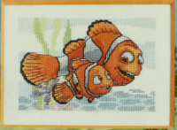 | 6430.0080 | 186.38 |  |  | Изображение
 | Nemo & Marin |  |  |  | 186.38 | шт | 5 | Изображение
 | Parfum (Духи) | Набор для вышивания "Parfum" |  | 6436.0005 | 229.99 |  |  | Изображение
 | Parfum (Духи) |  |  |  | 229.99 | шт | 12 | Изображение
 | Pont de pierre (Каменный мостик) | Набор для вышивания "RP-COUNT. X STICH KIT" | 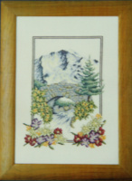 | 6437.0010 | 281.41 |  |  | Изображение
 | Pont de pierre (Каменный мостик) |  |  |  | 281.41 | шт | 6 | Изображение
 | Scooter (Скутер) | Набор для вышивания "Scooter" |  | 6440.0046 | 343.04 |  |  | Изображение
 | Scooter (Скутер) |  |  |  | 343.04 | шт | 3 | Изображение
 | Viegre de Guadalupe (Богородица Гваделупская) | Набор для вышивания "Viegre de Guadalupe" |  | 6437.0033 | 281.41 |  |  | Изображение
 | Viegre de Guadalupe (Богородица Гваделупская) |  |  |  | 281.41 | шт | 10 | Изображение
 | Winnie (Винни) | Набор для вышивания "Winnie" |  | 6430.0034 | 186.38 |  |  | Изображение
 | Winnie (Винни) |  |  |  | 186.38 | шт | 4 | Изображение
 | Zebres (Зебры) | Набор для вышивания "Zebres" | 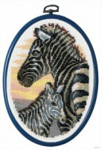 | 6422.0037 | 242.31 |  |  | Изображение
 | Zebres (Зебры) |  |  |  | 242.31 | шт | 2 | Изображение
 | Zodiague-Verseau (Водолей) | Набор для вышивания "Zodiague-Verseau" |  | 6802.0002 | 174.34 |  |  | Изображение
 | Zodiague-Verseau (Водолей) |  |  |  | 174.34 | шт | 1 | Изображение
 | Zodiague-Vierge (Дева) | Набор для вышивания "Zodiague-Vierge" |  | 6802.0009 | 174.34 |  |  | Изображение
 | Zodiague-Vierge (Дева) |  |  |  | 174.34 | шт | 1 | Изображение

